Regex1
(a+|b+)c*

AFN

AFD a partir de AFN
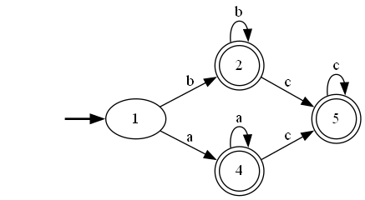

AFD directo

AFD de AFN minimizado

AFD directo minimizado

Regex2
(a|b|c)*

AFN

AFD a partir de AFN
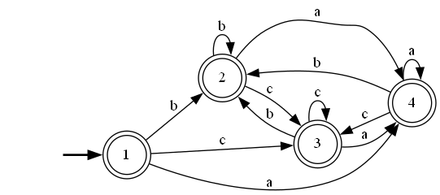

AFD directo
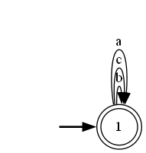

AFD de AFN minimizado

AFD directo minimizado

Regex3
(a|b)|(c|d)

AFN

AFD a partir de AFN
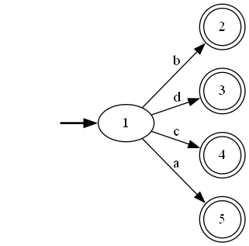

AFD directo
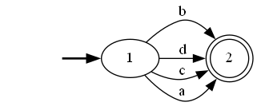

AFD por AFN minimizado

AFD directo minimizado

Regex5
ab|b+

AFN

*Yo abrevié el b+, es posible que ellos hayan hecho bb*

AFD a partir de AFN
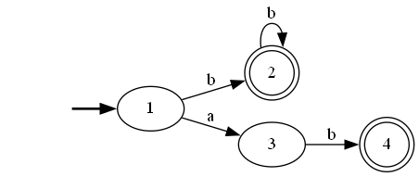

AFD directo

AFD por AFN minimizado

AFD directo minimizado

Regex8
a(c|d)?

AFN

AFD a partir de AFN
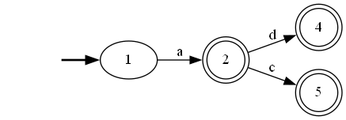

AFD directo

AFD por AFN minimizado

AFD directo minimizado

Regex10
a+?

AFN

AFD por medio de AFN
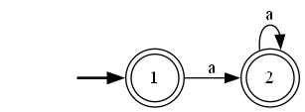

AFD directo
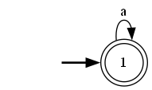

AFD por AFN minimizado

AFD directo minimizado

Regex12
(a?|b?)c

AFN

AFD por medio de AFN
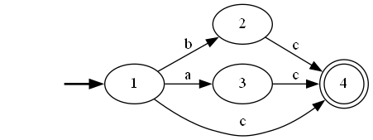

AFD directo

AFD por AFN minimizado

AFD directo minimizado

Regex13
(1|2|3)a*(b+)?

AFN

AFD por medio de AFN
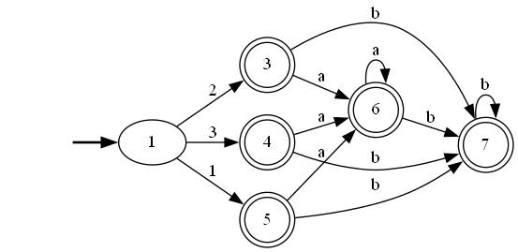

AFD directo

AFD por AFN minimizado

AFD directo minimizado

Regex14
(a+|b)+b?

AFN

AFD por medio de AFN

AFD directo
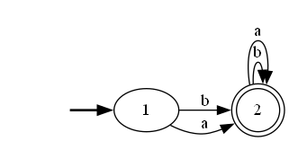

AFD por AFN minimizado

AFD directo minimizado

Regex15
(aa*)|c*|a+

AFN

AFD por medio de AFN
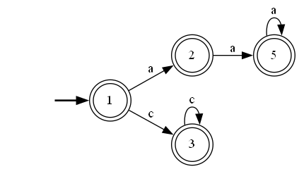

AFD directo
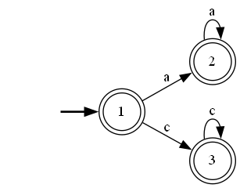

AFD por AFN minimizado

AFD directo minimizado

